병원목록(총괄매니져 고유 권한)
병원목록 : 병원정보에서 등록하여 생성된 목록
병원명_오름차순 정렬
(총괄매니져에게만 노출)
병원명 검색 : 2개이상 조회 가능
특수검진 가능병원 조회
: 병원정보>세부사항에 등록된 값
병원코드 : 병원정보 등록 시 자동부여
센터명 : 병원의 하위분류. 병원정보에서 등록
병원매니져 : 메인_매니져관리 메뉴에서 설정
세부메뉴 : 해당병원의 세부메뉴
HOME
A
병원명 검색
B
□ 특수검진 가능 병원 조회
C
병원명 노출
대상년도 ▼
A
항목코드관리
D
F
G
E
B
[병원목록]
병원코드 | 병원명(센터명) | 병원 매니져 |  |  | 세부메뉴
 |  | 영업 | 예약 | 결과
기업관리
회원관리
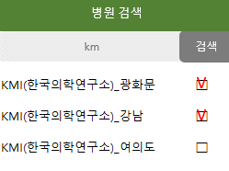
병원정보
병원홍보
계약회사
예약제한
참고치,
추가검사 수가
C
1 | KMI(한국의학연구소)_광화문센터 | OOO OOO OOO OOO | OOO OOO | OOO
병원관리
검진유형등록
병원정보
병원홍보
계약회사
예약제한
참고치,
추가검사 수가
참고치,
추가검사 수가
D
E
2 | KMI(한국의학연구소)_강남센터 | OOO OOO OOO OOO | OOO OOO | OOO
예약관리
결과등록
병원정보
병원홍보
계약회사
예약제한
F
G
3 | 하나로의료재단_종로센터 | OOO OOO | OOO OOO | OOO
고객센터
병원정보
병원홍보
계약회사
예약제한
참고치,
추가검사 수가
참고치,
추가검사 수가
4 | 하나로의료재단_강남센터 | OOO OOO OOO | OOO OOO | OOO
담당자 관리
병원정보
병원홍보
계약회사
예약제한
5 | 분당메디피아 | OOO | OOO | OOO
정산 관리
6
공지사항
7
매출관리
8
회사보관용자료
9
건강한 건강상식
10
더 보기

병원 홈
병원관리 : 병원매니져 로그인 시
해당병원 정보 노출(6개 하위 메뉴)
공지사항 : 해당병원에 대한 공지사항
상세보기에서 확인 미체크 내용 만 노출
전체보기 : 해당병원 공지사항 전체
상세보기 실행버튼
검진항목 확인
- 총괄매니져가 등록한 검진항목 리뷰
- 항목리뷰에서 확인 미체크 내용 만 노출
전체보기: 해당병원 검진항목 전체
등록일 : 검진유형 등록일
확인일 : 리뷰완료 체크일 (미체크->강조 표시)
보기 : 항목리뷰 상세페이지 이동
기업체검진기간 : 해당병원의 당해년도 자료
최근 등록 순으로 5개 노출
전체보기 : 해당병원의 당해년도 자료 전체
신규예약신청 : 예약목록 페이지로 이동
(예약상태 : "예약신청"만 정렬)
예약취소 : 예약취소 페이지로 이동
(확인체크란에 미체크된 건만 정렬)
병원관리
A
◈ 공지사항
B
N
N
C
A
- 병원정보
- 병원홍보
B
D
상세보기
N
 |  |  |  |  |  | [ 전체보기 ]
순번 | 제목 |  |  | 작성자 | 등록일 | 상세
1 | A기업체 검진결과 업로드 요청 |  |  | 김수진 | 2021-05-10
계약회사
상세보기
C
2 | OOO기업체 특수검진 대상자 명단 |  |  | 김수진 | 2021-05-10
검진유형등록
◈ 검진항목 확인
E
N
F
[ 전체보기 ]
D
E
예약관리
G
H
I
결과등록
보기
N
검진비 정산
보기
F
순번 | 기업체명 | 검진유형 | 등록자 | 등록일 | 확인일 | 항목 리뷰
1 | A기업체 | 종합형(200,000)_MRI형 | 김수진 | 2021-05-17
2 | B기업체 | 임원형(500,000) | 김수진 | 2021-04-30
회사보관용 자료
참고치 및 추가검사 수가
◈ 기업체 검진기간
J
K
G
H
 |  |  |  |  |  | [ 전체보기 ]
I
순번 | 기업체명 | 검진기간 |  | 예약기간
1 | A기업체 | 2021-02-01~2021-06-30 |  | 2021-01-15~2021-06-20
J
2 | B기업체 | 2021-02-01~2021-06-30 |  | 2021-01-15~2021-06-20
K
3 | C기업체 | 2021-02-01~2021-06-30 |  | 2021-01-15~2021-06-20
L
4 | D기업체 | 2021-02-01~2021-06-30 |  | 2021-01-15~2021-06-20
5 | E기업체 | 2021-02-01~2021-06-30 |  | 2021-01-15~2021-06-20
◈ 예약신청 현황
M
신규 예약신청 ▶ 57건
L
예약취소 ▶ 5건
M

홈_공지사항(상세)
병원 홈_공지사항 (상세)
대상병원명
확인 체크 시 리스트에서 제거
첨부파일 : 클릭 시 다운로드 가능
A
B
A
C
하나로의료재단(종로센터)
제목 | OOO기업체 특수검진 대상자 명단 첨부
내용 | OOO 기업체 임직원 중 특수검진 대상자 명단을 첨부드립니다
B
C
□ 내용을 확인하였습니다. 특검 대상자

홈_항목리뷰
병원 홈_검진항목 확인 (보기)
기업체명, 대상년도
검진유형 : 검진유형명+수가+세부유형
(세부유형 : 있는 경우만 표시)
이상없음
- 리뷰를 완료하셨습니까? 멘트
- 확인일에 날짜 등록(홈화면_확인일에도 동일 적용)
항목수정
- 클릭 시 하단 수정사항으로 커서 이동
- 내용 작성-> 반드시 저장 버튼 클릭
- 저장 버튼 클릭->수정사항 등록일에 날짜 표시
총괄매니져가 검진유형 리뷰현황에서 등록한 답글
(등록한 내용 및 날짜 표시)
기본항목, 선택검사 1개 이상 체크
▶ 하단에 항목 보여짐
특정검사항목 검색
엑셀다운 : 등록된 항목 엑셀다운
E에서 체크된 항목만 다운 X
등록구분 : 포함(기본항목) / 미포함 / 선택A~F
추가비용 : 사용자사이트에서
"000원 추가발생"으로 표시됨
A
B
B
C
D
A
이상없음
항목수정
B
저장
등록일 :
C
기업체명 | 검진유형 | 등록자 | 등록일 | 확인일 | 검진항목 리뷰
국민은행(2021) | 종합형(200,000)_MRI형 | 김수진 | 2021-05-17
수정사항
E
등록일 :
D
건강살자 답변

H
엑셀다운
E
F
등록항목 미리보기
□기본항목 □선택A(택1) □선택B(택1) □선택C(택1) □선택D(택1) □선택E □선택F
검사항목 검색
G
키워드
검색
F
G
H
대분류 | 중분류 |  | 검사항목명 |  | 등록 | 추가비용
기본검사(A)
혈액검사(B)
I
I
소변검사(C)
선택A ▼
J
장비검사(D) | 위검사(D-01) |  | 일반 위내시경
선택A ▼
J
 |  |  | 수면 위내시경 |  |  | 50,000
미포함 ▼
 |  |  | 위장조영촬영
미포함 ▼
 |  |  | HD고화질색소내시경
기타검사(E)
추가검사
뇌CT 80,000원
경동맥초음파 80,000원
심장초음파 120,000원
대장내시경(수면) 150,000원

예약확정 독려 알림톡


* 발송일시 : 월~금 오전 9시
* 발송대상 : 아래 1)~3) 동시 충족
1) 병원매니져 중 예약담당자
2) 병원의 예약담당자가 기업체마다 상이한 경우 각각에게 발송
3) 중복 전화번호 있는 경우 1건으로 발송

<건강살자 예약신청건>
선생님, 좋은 아침입니다.
금일 예약신청건이 있습니다.
확정 부탁드립니다.
오늘도 즐거운 하루 되세요
-건강살자 드림-

홈_기업체검진기간(전체보기)
◈ 기업체 검진기간
순번 | 기업체명 | 검진기간 | 예약기간
1 | A기업체 | 2021-02-01~2021-06-30 | 2021-01-15~2021-06-20
2 | B기업체 | 2021-02-01~2021-06-30 | 2021-01-15~2021-06-20
3 | C기업체 | 2021-02-01~2021-06-30 | 2021-01-15~2021-06-20
4 | D기업체 | 2021-02-01~2021-06-30 | 2021-01-15~2021-06-20
5 | E기업체 | 2021-02-01~2021-06-30 | 2021-01-15~2021-06-20
6 | A기업체 | 2021-02-01~2021-06-30 | 2021-01-15~2021-06-20
7 | B기업체 | 2021-02-01~2021-06-30 | 2021-01-15~2021-06-20
8 | C기업체 | 2021-02-01~2021-06-30 | 2021-01-15~2021-06-20
9 | D기업체 | 2021-02-01~2021-06-30 | 2021-01-15~2021-06-20
10 | E기업체 | 2021-02-01~2021-06-30 | 2021-01-15~2021-06-20
 |  |  |  | 더 보기

병원정보
01 광화문센터
02 강남센터
병원관리
C
- 병원정보
- 병원홍보
센터등록
+
A
B
자동부여 코드 표시
03
센터명을 입력해주세요
계약회사
센터명 표시
자동부여 코드 표시
병원명 등록
센터등록(해당병원의 하위분류) 실행 버튼
신규등록할 센터정보 입력
사용자사이트에 보여질 정보
병원구분 : 상급종합병원/종합병원/검진센터
검진준비기한 : 3,5,7,10,14,21,30일 설정
▶ 설정한 기한내에는 예약 불가
관리자사이트의 각종 영역에서 검색기능으로 사용
사용자사이트에서 비노출
A
[병원정보]
병원명 |  | 병원코드
센터명 |  | 센터코드
검진유형등록
B
전화 |  | 홈페이지
예약관리
예시. 지하철 (신분당선,2호선) (도보 150m)
C
D
주소 |  | 위치 | 지하철 [ ]선 [ ]
검진비 정산
결과등록
종합병원 ▼
E
3일 ▼
F
E
병원구분 |  | 검진준비기한
회사보관용 자료
참고치 및 추가검사 수가
G
F
G
병원시설 | □CT □MRI □주차가능 □죽(식사,간식) 제공 | 세부사항 | □토요검진 가능 □특수검진 가능 □오전만 가능
D
H
검진 접수시간 | 평일 | 병원 특이사항
 | 토요일
파일첨부
H
< 센터구분이 필요한 이유 >
1) 센터간 예약이동 --------> 삭제
2) 검진유형 등록 : 전센터 적용 (수정 포함)
3) 결과취합
4) 정산
5) 공지사항
로고등록 |  | 노출중지 | □ 이 병원의 노출을 중지합니다
병원홍보글
저장

병원홍보
병원관리
- 병원정보
- 병원홍보
계약회사
검진유형등록
예약관리
파일첨부
파일첨부
[병원홍보]
병원명 | KMI(한국의학연구소)_강남센터
전경 |  | 로비
검진비 정산
결과등록
회사보관용 자료
참고치 및 추가검사 수가
파일첨부
파일첨부
내시경실 |  | 특별한 장비
파일첨부
파일첨부
특별한 공간 |  | 특별한 공간
미리보기 | (6개 이미지 미리보기->고객 화면에 보여지는대로)

계약회사
C
계약회사 : 해당병원(센터)와 당해년도 계약된
회사 목록
기업체 검색 : 해당병원과 계약회사만 검색
엑셀다운 : 목록화된 자료 다운로드
병원 매니져 : 메인_매니져관리에서 등록된 자료
10개씩 노출 후 더보기 클릭 시 10개씩 더 노출
병원관리
A
B
기업체 검색
기업체명 노출
엑셀다운
A
계약회사
D
B
검진유형등록
C
[계약회사]
병원명 | 센터명 | 기업체명 | 병원 매니져
 |  |  | 영업 | 예약 | 결과
예약관리
D
KMI(한국의학연구소) | 강남센터 | 국민은행(2021) | 김한국 02-500-0001,010-8754-0001 aaa@kmi.or.kr | 김김김 02-500-0011,010-7878-0015 bbb@kmi.or.kr | 박박박 02-500-0077,010-9999-0016 ccc@kmi.or.kr
결과등록
E
 |  | (주)현대자동차(2021) | OOO | OOO | OOO
검진비 정산
 |  | ㈜대림산업(2021) | OOO | OOO | OOO
회사보관용 자료
 |  | OOO | OOO | OOO | OOO
참고치 및 추가검사 수가
 |  | OOOOOOO | OOO | OOO | OOO
 |  | OOO | OOO | OOO | OOO
 |  | OO | OOO | OOO | OOO
 |  | OO | OOO | OOO | OOO
 |  | OOO | OOO | OOO | OOO
 |  | OO | OOO | OOO | OOO
E
더 보기

검진유형 등록
병원관리자가 검진유형 등록 시 사용하는 메뉴
병원관리
강남하트스캔
A
유형1_종합형(200,000원)
[검진유형 등록]
계약회사
B
M
검진유형 복사
E
검진유형등록
기업체 검색
검색한 기업체명 노출
세부유형명을 입력해주세요
저장
예약관리
결과등록
C
1
추가
D
세부유형명
병원명
기업체 검색 : 해당병원의 계약회사만 검색
해당기업체의 검진유형 선택
: 기업 상세정보에서 등록된 값(유형명, 수가)
세부유형 추가 실행 버튼
세부유형 추가
-등록된 검진유형의 하위분류 추가
-추가한 세부유형명 노출
엑셀업로드 : 샘플파일 다운->작성->적용
선택검사 갯수
: 사용자가 예약화면에서 선택하게 되는 갯수
※ 위 검사 : 선택 1 또는 제외로 선택
엑셀등록 또는 개별등록한 검진유형 하단에 표시
-> 저장
등록구분 : 포함(기본항목) / 미포함 / 위 검사 / 선택A~F
추가검사 등록
- 추가검사메뉴에서 등록한 검사항목 중
일부항목 호출하여 등록
- K화면과 같이 추가하고 L화면과 같이 보여짐
검진유형 복사
: 기존에 등록된 패키지를 복사하여 등록 시 사용
(세부 경로는 다음 시트 참고)
기업체명 | 대상년도 | 검진유형 | 검진유형명 | 수가 | 세부유형 추가
국민은행 | 2021 | 1 ▼ | 종합검진 | 200,000
검진비 정산
A
B
회사보관용 자료
F
엑셀샘플파일 다운
파일첨부
엑셀적용
C
참고치 및 추가검사 수가
G
엑셀업로드
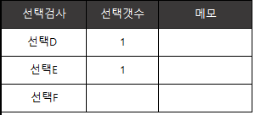 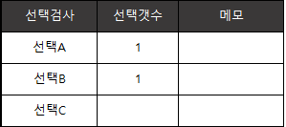
위 검사
D
● 선택 1
◎ 제외
E

J
추가검사 등록
F

H
G
등록항목 미리보기
□기본항목 □선택A □선택B □선택C □선택D □선택E □선택F
검사항목 검색
키워드
검색
I
H
포함 ▼
I
대분류 | 중분류 |  | 검사항목명 |  | 등록 | 추가비용
기본검사(A)
혈액검사(B) | 간기능검사 |  | AST
포함 ▼
 |  |  | ALT
J
K
L
소변검사(C)
위 검사 ▼
장비검사(D) | 위검사 |  | 일반 위내시경
위 검사 ▼
 |  |  | 수면 위내시경 |  |  | 50,000
미포함 ▼
 |  |  | 위장조영촬영
미포함 ▼
M
 |  |  | HD고화질색소내시경
기타검사(E)
저장
K
추가검사
L
뇌CT 80,000원
경동맥초음파 80,000원
심장초음파 120,000원
대장내시경(수면) 150,000원

추가검사 등록
클릭 시

검진유형 복사
강남하트스캔
KMI한국의학연구소(광화문센터)
①
②
국민은행
2021년도
기업체 항목 복사
기업체 검색
클릭
센터항목 복사
클릭
기업체 검색
센터 검색

V
국민은행 □
V
국민은행 □
V
강남센터 □
여의도센터 □
수원센터 □
부산센터 □
대구센터 □
광주센터 □
국민은행 □
V
2020 □
2019 □
V
2021 □
V
2021 □
2020 □
2019 □
V

KMI한국의학연구소(강남센터)
국민은행 2021년도
검진항목을
KMI한국의학연구소(광화문센터)
국민은행 2021년도에
복사합니다.
V
V

강남하트스캔의
국민은행 2020년도
임원검진 검진항목을
강남하트스캔의
국민은행 2021년도 임원검진 검진항목에 동일하게 복사합니다

패키지 가져오기 방식

예약불가_검진일
병원관리
A
KMI(한국의학연구소) 강남센터
B
예약제한(3가지 탭)
: 검진일 제한/항목제한 / 제한현황
병원명
검진일 제한
- 해당년도 1년 달력 보여짐
- 공휴일 자동 설정
- 클릭한 날짜(제한일) 붉은색으로 표시
년도 이동 버튼
A
[예약제한]
계약회사
검진일 제한 설정
C
항목제한 설정
예약제한 현황
B
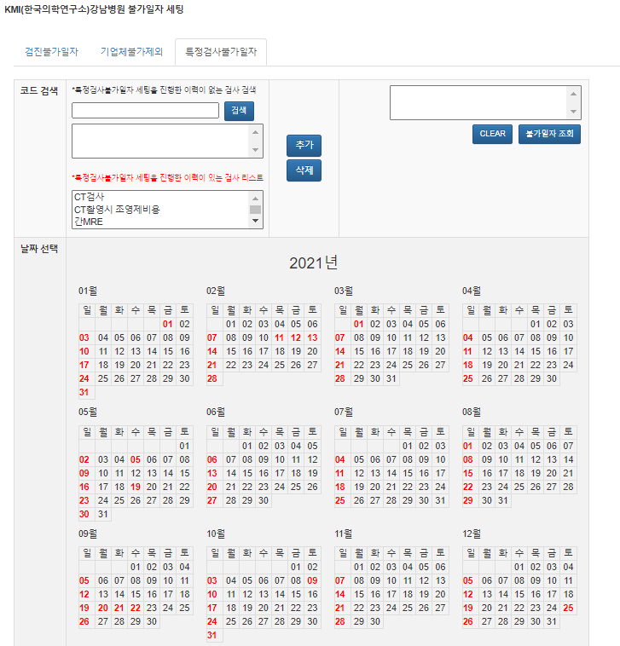
검진유형등록
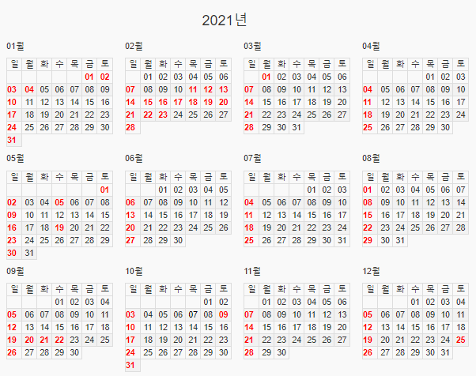
D
C
예약관리
- 예약제한
- 예약목록
- 예약취소

D
결과등록

검진비 정산
회사보관용 자료
참고치 및 추가검사 수가

저장

예약불가_항목
병원관리
KMI(한국의학연구소) 강남센터
A
항목 제한 : 항목별 제한 설정
제한할 검사항목 설정(다음 시트 참고)
항목별 탭에서 불가일자 설정
[예약제한]
계약회사
검진일 제한 설정
항목 제한 설정
A
예약제한 현황
B
검진유형등록
예약관리
- 예약제한
- 예약목록
- 예약취소
예약제한검사 설정
위내시경
대장내시경
유방초음파
뇌MRI
B
C
C

결과등록

검진비 정산

회사보관용 자료
참고치 및 추가검사 수가

저장
저장

예약불가_검사 설정
(예시1)
검사코드 검색
예약제한 검사 그룹화
대장내시경(일반)
대장내시경(수면)
검사코드 검색
☞ 검사 중분류명이 검색
예시) 중분류 소분류
대장
검색
대장내시경(일반) □
대장내시경(수면) □
캡슐대장내시경 □
추가
V
V
뇌MRI
뇌MRI-T2
검사그룹명
대장내시경
뇌MRI(full)
뇌MRI+MRA
저장

(예시2)
예약제한 검사 그룹화
검사코드 검색
MRI
검색
뇌MRI
경추MRI
요추MRI
뇌MRI □
경추MRI □
요추MRI □
추가
V
V
V
검사그룹명
MR

저장

예약불가_현황
병원관리
KMI(한국의학연구소) 강남센터
월별 제한현황 확인
보기 클릭 : 세부내용 표시 창
A
[예약제한]
검진일 제한 설정
검진유형등록
계약회사
항목 제한 설정
예약제한 현황
B
예약관리
4월 ▼
A
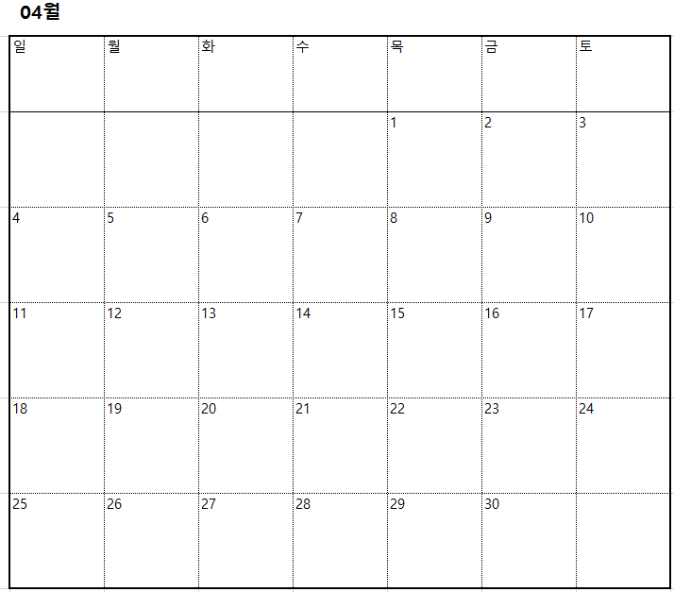
- 예약제한
- 예약목록
- 예약취소

결과등록
보기
B
■ 검진X
■ 대장내시경X
■ 수면위내시경X
검진비 정산

회사보관용 자료

참고치 및 추가검사 수가

결과등록_결과업로드
A
결과등록
KMI(한국의학연구소) 강남센터
B
◈ 병원코드 : OOO
◈ 센터코드 ▼
C
A
결과등록
1) 탭 구분 : 결과업로드 / 결과조회
2) 결과업로드 조건
- 기업체 코드 / 병원코드 / ID / 생년월일(성별) / 이름
- 나머지 값은 업로드한 엑셀자료의 값대로 적용
병원명
병원코드 / 센터코드가 있는 경우 펼쳐보기
엑셀샘플파일 다운->첨부->적용
기업체 코드 : 해당병원과 계약된 회사 코드만 보기
업로드 시 주의사항
검열 작업 (총 업로드건 / 성공 업로드건)
- 일치 ▶확인 버튼만 노출
- 불일치▶확인 / 미등록된 결과보기 버튼
미등록된 결과보기 상세
검진비 정산
F
[결과등록]
결과업로드(탭) |  | 결과조회(탭)
회사보관용 자료
참고치 및 추가검사 수가
엑셀샘플파일 다운
D
파일첨부
엑셀적용
※ 업로드시 주의사항 ※
1. 필수값 : 기업체코드,병원코드,이름,생년월일(성별),종합소견
2. 기존에 입력값이 있는 경우 새로 업로드되는 값으로 변경됨
B
기업체코드 보기
E
목록
등록
C
D
E
E
F
G
[결과등록]
결과업로드(탭) |  | 결과조회(탭)
엑셀샘플파일 다운
파일첨부
엑셀적용
※ 업로드시 주의사항 ※
1. 필수값 : 기업체코드,병원코드,이름,생년월일(성별),종합소견
2. 기존에 입력값이 있는 경우 새로 업로드되는 값으로 변경됨
H
305건 중 305 건이 등록되었습니다
[확인]
목록
등록
305건 중 298 건이 등록되었습니다
[확인] [미등록 결과 보기]
G

[결과등록]
결과업로드(탭) |  | 결과조회(탭)
엑셀샘플파일 다운
기업체코드 보기
파일첨부
엑셀적용
※ 업로드시 주의사항 ※
1. 필수값 : 기업체코드,병원코드,이름,생년월일(성별),종합소견
2. 기존에 입력값이 있는 경우 새로 업로드되는 값으로 변경됨
H
목록
*** 미등록 결과 ***
병원명 | 병원코드 | 기업체명 | 기업체코드 | ID | 이름 | 생년월일 | 성별 | 검진일 | 종합소견
OOO | 12 | OOO | 5 | 0100000000 | 홍길동 | 19800101 | M | 2021-05-21
OOO | 12 | OOO | 12 | 0100000000 | 김김김 | 19800101 | M | 2021-05-21
등록

결과등록_결과조회
특정 결과값 조회 탭
특정인 검색
- 구분 : 검진자명 / 사번 / ID
기업체 검색
: 해당병원에서 진행하는 기업체의 검진자
대상자 구분하여 자료 추출
: 전체 / 본인 / 기업부담 가족 / 본인부담 가족
D에서 검색한 조건으로 다운로드
결과목록
상세결과 보기 실행 버튼
결과등록
A
A
B
검진비 정산
D
E
[결과등록]
결과업로드(탭) |  | 결과조회(탭)
회사보관용 자료
참고치 및 추가검사 수가
검진자명 ▼
B
F
키워드
검색
C
기업체 검색
기업체명 노출
본인 ▼
엑셀다운로드
C
D
G
보기
E
병원명 | 병원코드 | 기업체명 | 기업체코드 | ID | 이름 | 생년월일 | 성별 | 검진일 | 결과 등록일 | 결과보기
OOO | 12 | OOO | 5 | 0100000000 | OOO | 19800101 | M | 2021-02-28 | 2021-04-25
목록
F
상세결과 팝업
G

검진비 정산
해당 병원명
필독 사항
자료목록 조건
1) 동일기업체 2) 동일병원의 모든 센터
3) 기업부담 회원 4) 예약상태▶수검완료
회원정보의 자료 중 특검대상자 조회
기업체 검색 :기업체명+해당년도 형태
검색자료 엑셀 다운
특수검진 대상자 표시
특검 금액 입력
- 필수 입력. 미입력 시 저장 불가
- 검진비 총액에 합산됨
검진비 총액 : 검진비용 + 특수검진 비용
청구금액 확정
- 검진비 총액에 합산금액 표시됨
- 총괄관리자>정산관리에 집계
10개 목록 보여지고 10개씩 더 보기
병원관리
[검진비 정산내역]
※ 『수검완료』로 체크된 경우에만 집계되므로 반드시 수검완료 체크를 선행하시기 바랍니다
B
기업체 검색
E
기업체명 노출
A
B
계약회사
검진유형 등록
KMI한국의학연구소(강남센터)
A
특검대상자만 조회□
D
엑셀다운
F
C
예약관리
C
※ 금액입력
결과등록
D
검진비 정산
H
E
순번 | 병원명 | 검진자명 | 생년월일 | 성별 | 사번 | 관계 | 부서 | 검진일 | 검진비용 | 특수검진 대상 | 취급물질
1 | KMI한국의학연구소(광화문센터) | OOO | 1991-05-01 | M | 1234 | 본인 | OOO | 2021-04-30 | 200,000 | -
2 | KMI한국의학연구소(광화문센터) | OOO | 0000-00-00 | F | 5487 | 단체청구 가족 | OOO | 0000-00-00 | 200,000 | -
G
-
특
F
3 | KMI한국의학연구소(강남센터) | OOO | 0000-00-00 | M | 9584 | 본인 | OOO | 0000-00-00 | 200,000 |  | OOO,OO,OOO
회사보관용 자료
50,500
특
4 | KMI한국의학연구소(강남센터) | OOO | 0000-00-00 | M | 9595 | 본인 | OOO | 0000-00-00 | 200,000 |  | OOO
참고치 및 추가검사 수가
G
5 | KMI한국의학연구소(여의도센터) | OOO | 0000-00-00 | M | 6488 | 본인 | OOO | 0000-00-00 | 200,000 | -
H
6 | KMI한국의학연구소(여의도센터) | OOO | 0000-00-00 | M | 6985 | 본인 | OOO | 0000-00-00 | 200,000 | -
7 | KMI한국의학연구소(수원센터) | OOO | 0000-00-00 | F | 6521 | 단체청구 가족 | OOO | 0000-00-00 | 200,000 | -
8 | KMI한국의학연구소(수원센터) | OOO | 0000-00-00 | M | 6985 | 본인 | OOO | 0000-00-00 | 200,000 | -
I
9 | KMI한국의학연구소(광주센터) | OOO | 0000-00-00 | F | 6521 | 단체청구 가족 | OOO | 0000-00-00 | 200,000 | -
J
10 | KMI한국의학연구소(광주센터) | OOO | 0000-00-00 | F | 6521 | 단체청구 가족 | OOO | 0000-00-00 | 200,000 | -
검진비 총액
10,000,000원
I
청구금액 확정
J
※ 청구금액이 확정된 경우 아래 버튼을 눌러 주세요
더 보기
K
K

회사보관용 자료
병원관리
기업체 검색
기업체명 노출
B
해당병원명
기업체 검색 : 기업체명+해당년도
건강진단결과표+사후관리소견서(법정서식)
업로드 : 파일 형식 구분X
자료명
- 업로드할 자료의 제목
- 작성한 자료명이 하단 목록에 표시
업로드할 파일 첨부
: 이메일 파일첨부와 같은 형태로 2개 이상 가능
목록테이블
- 5개년도 자료(현시점~5년전) 목록화
(기업체별, 대상년도별)
- 자료명 클릭 시 다운로드 可
삭제 실행 버튼
: 실행 시 "삭제하시겠습니까?" 팝업
10개씩 노출 후 10개씩 더 보기
기타자료 업로드 : 파일 형식 구분X
자료명 작성 예시 문구
자료없음 체크박스
: 총괄>회사보관용 자료의 자료명에 "자료없음"
으로 표시
A
[회사보관용 자료]
건국대병원
계약회사
◈ 건강진단결과표 및 사후관리소견서
A
B
C
검진유형등록
C
□ 자료없음
J
자료명
저장
D
예약관리
파일첨부
D
결과등록
파일위치
검진비 정산
※ 자료명 작성 예시 ▶ 2020년도 (주)삼성전자 건강진단결과표,사후관리소견서
회사보관용 자료
기업체명 | 대상년도 | 자료명 | 삭제하기
E
참고치 및 추가검사 수가
F
E
국민은행 | 2020 | 2020년도 국민은행 건강진단결과표,사후관리소견서 | 삭제
기아자동차 | 2020 | 2020년도 기아자동차 건강진단결과표,사후관리소견서 | 삭제
대림산업 | 2019 | 2019년도 대림산업 건강진단결과표,사후관리소견서 | 삭제
F
신한생명 | 2019 | 2019년도 신한생명 건강진단결과표,사후관리소견서 | 삭제
◈ 기타 자료 업로드
H
□ 자료없음
 |  |  | 더 보기

자료명
저장
G
파일첨부
H
파일위치
I
※ 자료명 작성 예시 ▶ 2020년도 (주)삼성전자 뇌심혈관질환 발병 위험도 평가
I
G
J
기업체명 | 대상년도 | 파일명 | 삭제하기

대림산업 | 2019 | 직무스트레스 평가 | 삭제

 |  |  | 더 보기

추가검사,참고치관리
[참고치 관리 및 추가검사 수가 등록]
사용자가 추가하는 빈도가 높은 항목만 수가
작성 요망 멘트
검사항목(소분류) 검색
대분류 선택
중분류 선택
참고치 : 최저~최고 ☞ 추후 유질환자 통계메뉴에도 적용
추가검사 수가
- 검진유형 등록 시 사용됨
(사용자사이트에 노출시킬 일부 추가검사만 호출)
- 사용자가 추가적으로 결제할 금액에 합산
전년도 동일 적용 : 참고치와 수가를 전년도와 동일하게 일괄설정 시 적용 버튼
연도 설정 셀렉트 박스
- 최초 등록 : 연도 설정 후 입력하여 등록
- 전년도 동일 적용 : 연도 설정 후 "전년도 동일 적용" 버튼 클릭하여 적용
저장 (최초 등록 또는 전년도 동일 적용) 후 수정사항
있을 경우 팝업
수정된 부분 색깔 표시
A
B
병원관리
계약회사
※ 추가검사 ☞ 항목추가 빈도 수가 높은 항목만 작성해 주시기 바랍니다.
검사항목 검색
키워드
검색
E
전년도 동일 적용
G
2021년도
H
A
B
C
검진유형등록
D
C
예약관리
D
결과등록
E
대분류▼ | 중분류▼ | 소분류 | 참고치 (최저) | 참고치 (최고) | 단위 | 추가검사 수가(원)
혈액검사 | 간기능검사 | AST(SGOT) | 6 | 40 | IU/L
혈액검사 | 간기능검사 | ALT(SGPT)
혈액검사 | 간기능검사 | 감마지티피(γ-GTP)
검진비 정산
F
혈액검사 | 간기능검사 | 알칼리포스파타제(ALP)
회사보관용 자료
F
혈액검사 | 간기능검사 | 유산탈수소효소(LDH)
참고치 및 추가검사 수가
장비검사 | 위내시경 | 위내시경(비수면) |  |  |  | 50,000
장비검사 | 위내시경 | 위내시경(수면) |  |  |  | 100,000
G
장비검사 | 대장내시경 | 대장내시경(비수면) |  |  |  | 140,000
장비검사 | 대장내시경 | 대장내시경(수면) |  |  |  | 200,000
H
장비검사 | 대장내시경 | 직장내시경
장비검사 | 초음파검사 | 상복부초음파 |  |  |  | 60,000
장비검사 | 초음파검사 | 전립선(남성하복부)초음파 |  |  |  | 60,000
장비검사 | 초음파검사 | 경직장(전립선)초음파
저장
I
등록된 내용
수정 시 ☞
변경사항을 저장하시겠습니까?
[ 예 / 아니오 ]
I
J
J
혈액검사 | 간기능검사 | AST(SGOT) | 6 | 45 | IU/L

